订单
订单 | 界面展示
应付订单界面明细 | 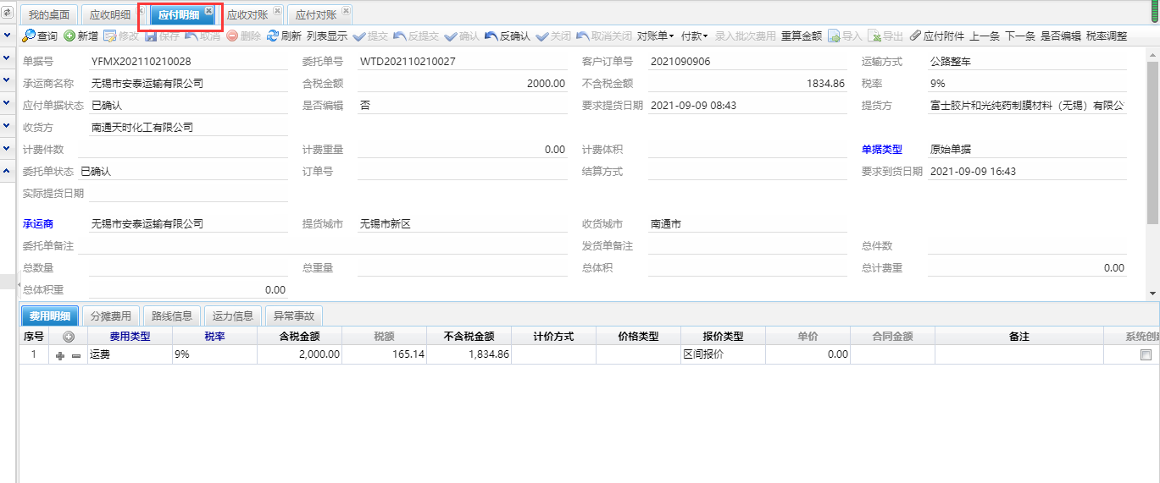

应付录入界面
应付录入界面
应付对账界面 | 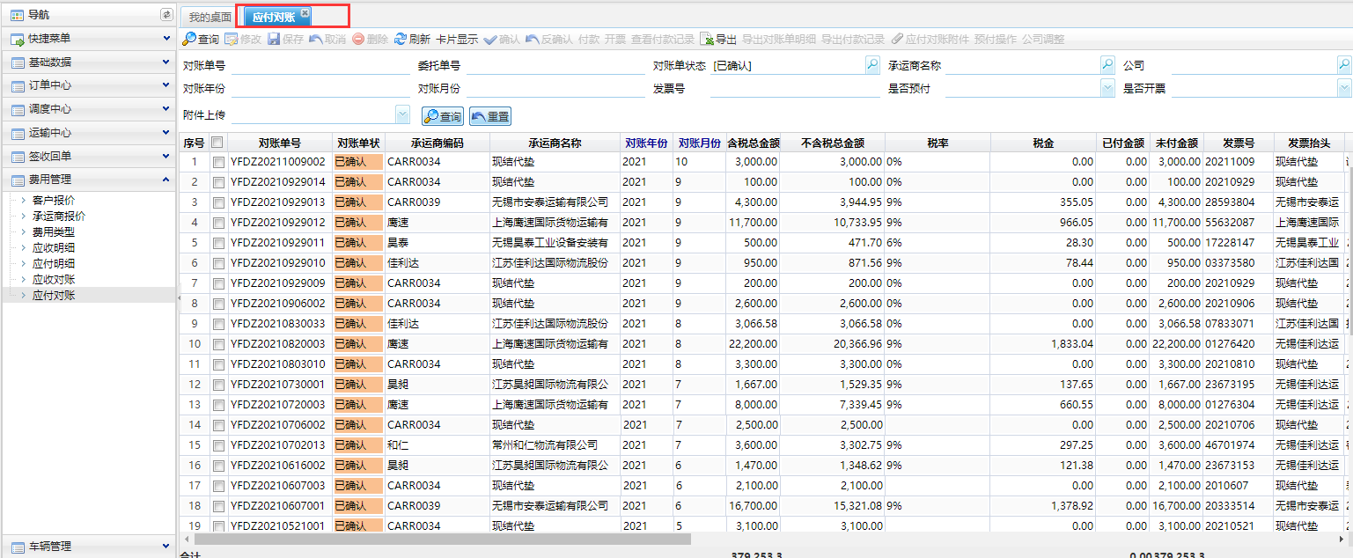

状态
状态 | 状态 |  | 界面展示
应付状态 | 应付状态 |  | 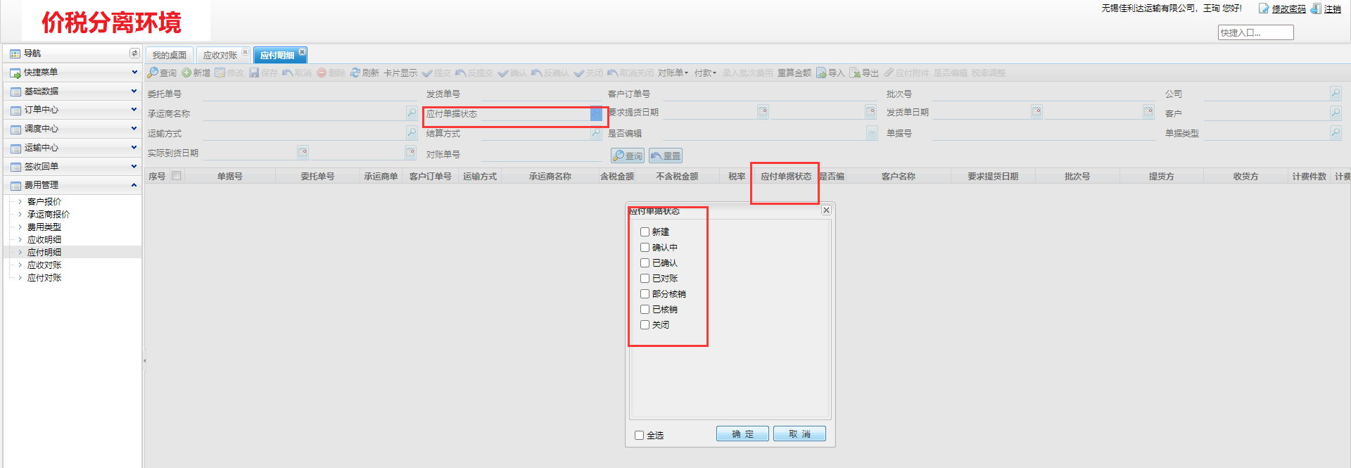
应付对账单 | 应付对账状态 | 